2018_03_data
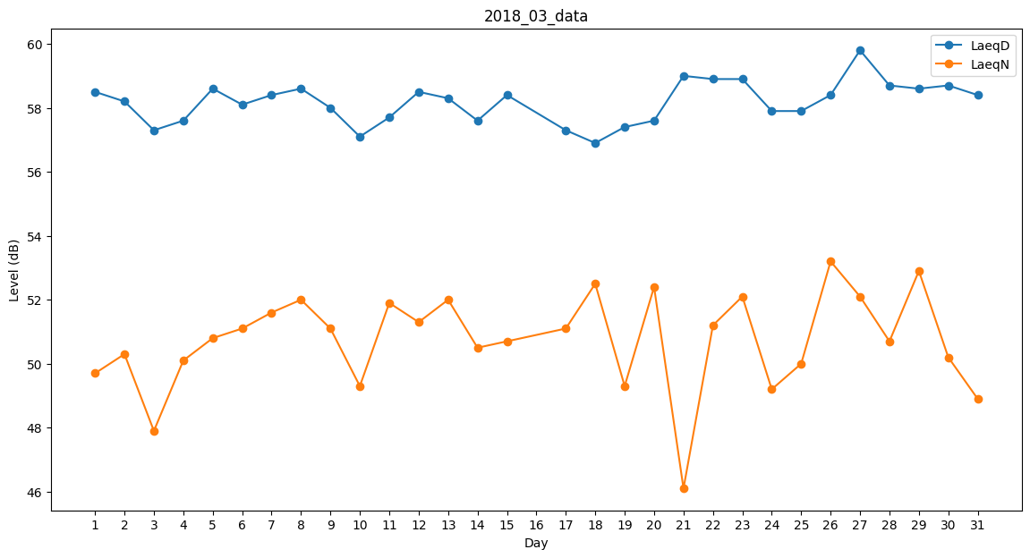
Day | LaeqD | LaeqN
1 | 58.5 | 49.7
2 | 58.2 | 50.3
3 | 57.3 | 47.9
4 | 57.6 | 50.1
5 | 58.6 | 50.8
6 | 58.1 | 51.1
7 | 58.4 | 51.6
8 | 58.6 | 52
9 | 58 | 51.1
10 | 57.1 | 49.3
11 | 57.7 | 51.9
12 | 58.5 | 51.3
13 | 58.3 | 52
14 | 57.6 | 50.5
15 | 58.4 | 50.7
16 | 57.5 | 0
17 | 57.3 | 51.1
18 | 56.9 | 52.5
19 | 57.4 | 49.3
20 | 57.6 | 52.4
21 | 59 | 46.1
22 | 58.9 | 51.2
23 | 58.9 | 52.1
24 | 57.9 | 49.2
25 | 57.9 | 50
26 | 58.4 | 53.2
27 | 59.8 | 52.1
28 | 58.7 | 50.7
29 | 58.6 | 52.9
30 | 58.7 | 50.2
31 | 58.4 | 48.9

